ფასების ცხრილი
 | დანართი N1 (ფასების ცხრილი)
N | საქონლის დასახელება | ფოტო | სპეციფიკაცია | მწარმოებელი წვეყანა | საგარანტიო პერიოდი | მოწოდების ვადა | შესასყიდი რაოდენობა | ერთეულის ფასი (დღგ-ს ჩათვლით) | ჯამური ფასი (დღგ-ს ჩათვლით) | ვალუტა
1 | ოპერატორის სავარძელი | 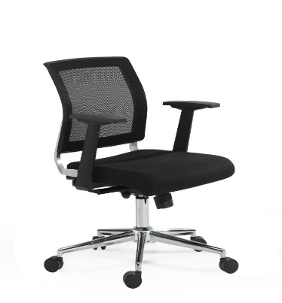 | დაბალზურგიანი, შავი, გორგოლაჭებით. |  |  |  | 300 |  | 0
2 | სკამი (ვიზიტორის) | 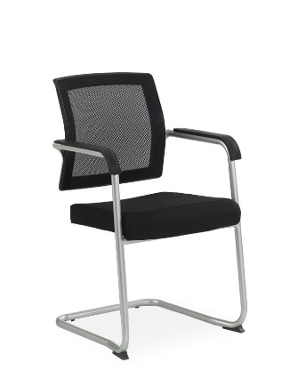 | დაბალზურგიანი, შავი, ფიქსირებული ფეხით |  |  |  | 350 |  | 0
3 | მენეჯერის სავარძელი | 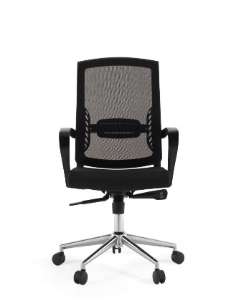 | მაღალი ბადისებრი საზურგით, შავი, გორგოლაჭებით |  |  |  | 50 |  | 0
 | ჯამური ღირებულება (დ.ღ.გ.-ს ჩათვლით): |  |  |  |  |  |  |  | 0

 | * ფასების ცხრილთან ერთად წარმოადგინეთ შემოთავაზებული პროდუქტის ფოტო;
 | ** განიხილება მხოლოდ თურქული და ევროპული მაღალი ხარისხის პროდუქცია.

